상품제안서
벨크로 보온보냉 가방 [BG159] | 상품코드: F17196

 |  |  |  |  |  |  | 02-412-0044 | www.easy1.co.kr
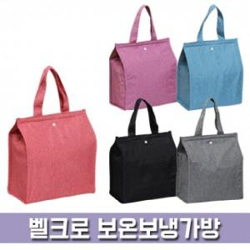

【상세/제작정보】

【인쇄/포장옵션】 | 실크, 풀칼라 / OPP(비닐)

【공급단가】 | 수량 | 100~ | 300~ | 500~ | 1,000~ | 3,000~
*VAT별도 | 단가 | 2,500원 | 2,470원 | 2,410원 | 2,310원 | 2,210원

【상품 URL】 | http://www.easy1.co.kr/src/goods_detail.php?gdno=17196

